Summary
 | การคำนวณภาระผูกพันผลประโยชน์พนักงานแบบย่อสำหรับ NPAEs (ไม่ได้คำนวณตามหลักคณิตศาสตร์ประกันภัย)
 |  |  |  | ในหน้านี้ สามารถกดพิมพ์ออกมาเป็นรายงานขนาด A4 ได้ 1 แผ่น โดยไปที่
 |  |  |  | 1. แถบเครื่องมือ File (ไฟล์)
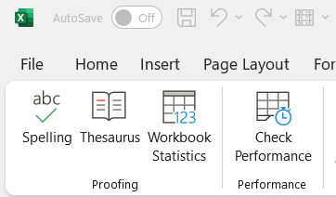

ภาระผูกพัน ณ 31 ธันวาคม 2568
 |  | อัตราการขึ้นเงินเดือน ระยะยาว | 5.00%
7,651,149

 |  | อัตราการคิดลด | 2.00%
 |  |  |  | 2. กดคำสั่ง Print (พิมพ์)

ความน่าจะเป็นที่จะอยู่จนถึงอายุเกษียณ
 |  | จำนวนพนักงาน ที่ใช้ในการคำนวณ | 19 คน

อายุในปัจจุบัน | ความน่าจะเป็น
0 - 24 | 20% | เฉลี่ยอายุปัจจุบัน ของพนักงาน | 45 ปี
25 - 29 | 35% |  |  | 3. กดปุ่ม Print (พิมพ์) จากนั้นตั้งชื่อไฟล์แล้วกด Save (บันทึก)
30 - 34 | 45%
35 - 39 | 60% | เฉลี่ยอายุงานปัจจุบัน ของพนักงาน | 17 ปี
40 - 44 | 75%
45 - 49 | 85%
50 - 60 | 95%

ข้อมูลพนักงานแบ่งตามช่วงอายุ
0 - 24
25 - 29
30 - 34
35 - 39
40 - 44
45 - 49
50 - 60
มากกว่า 60
 | 0%
 | 100%
 | 5%
 | 95%
 | 16%
 | 84%
 | 5%
 | 95%
 | 26%
 | 74%
 | 5%
 | 95%
 | 42%
 | 58%
 | 0%
 | 100%
0%
5%
16%
5%
26%
5%
42%
0%

0 คน
1 คน
3 คน
1 คน
5 คน
1 คน
8 คน
0 คน

